상품제안서
이지스 슬라이드 USB메모리(8GB~64GB) | 상품코드: S28333

 |  |  |  |  |  |  | 02-713-8555 | www.synergygift.co.kr
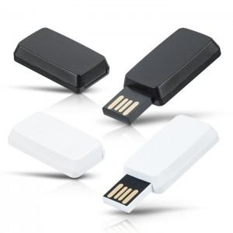

【상세/제작정보】

【인쇄/포장옵션】 | 레이저, 풀칼라 / 포장지포장

【공급단가】 | 수량 | 100~ | 300~ | 500~ | 1,000~ | 3,000~
*VAT별도 | 8GB | 4,620원 | 4,510원 | 4,320원 | 4,210원 | 4,100원
 | 16GB | 5,500원 | 5,360원 | 5,140원 | 5,010원 | 4,880원
 | 32GB | 7,750원 | 7,560원 | 7,250원 | 7,060원 | 6,880원
 | 64GB | 9,000원 | 8,780원 | 8,420원 | 8,200원 | 7,990원

【상품 URL】 | https://www.synergygift.co.kr:443/src/goods_detail.php?gdno=28333

